Sheet1
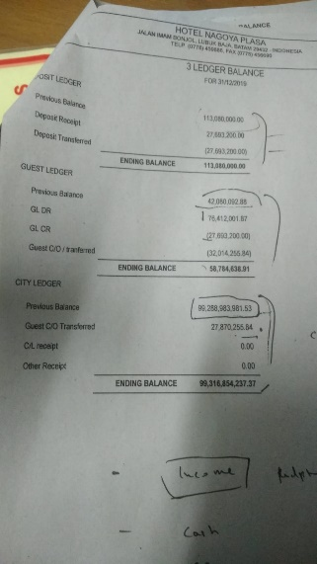
DEPOSIT LEADGER
deposit sebelumnya | deposit hari hari sebelum tanggal print laporan
deposit diterima hari ini | deposit yang total diterima hari ini
deposit yang dikembalikan | deposit yang dikembalikan / dipotong harga kamar pada hari ini

GUEST LEADGER
hutang sebelumnya | hutang transaksi tamu selama mengingap sebelum tanggal print laporan
hutang tamu hari ini | hutang tamu yang terjadi pada hari ini
transaksi hari ini diluar checkin / checkout
hutang tamu checkout | pembayaran transaksi pada hari ini

CITY LEADGER
Invoice perbulan | data invoice yang terjadi bulan ini
invoice hari ini

